상품제안서
튼튼부직포가방(소) | 상품코드: S21949

 |  |  |  |  |  |  | 02-713-8555 | www.synergygift.co.kr
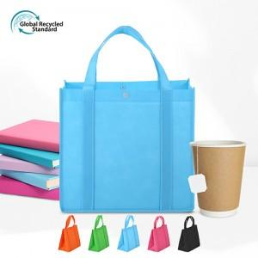

【상세/제작정보】 | <p><span style="font-size: 12pt;">★ 인쇄 시안 내 빼다, 누끼가 있을 시 인쇄비가 추가될수 있으니 반드시 확인해주시기 바랍니다.&nbsp;</span></p><p><span style="font-size: 12pt;">★ 제품의 색상은 화면과 다소 차이가 있을 수 있습니다.</span></p><p><span style="font-size: 12pt;">&nbsp;</span></p>

【인쇄/포장옵션】 | 실크 / OPP(비닐)

【공급단가】 | 수량 | 100~ | 500~ | 1,000~ | 3,000~ | 5,000~
*VAT별도 | 단가 | 1,950원 | 1,920원 | 1,870원 | 1,800원 | 1,720원

【상품 URL】 | https://www.synergygift.co.kr:443/src/goods_detail.php?gdno=21949

